类关系与法则
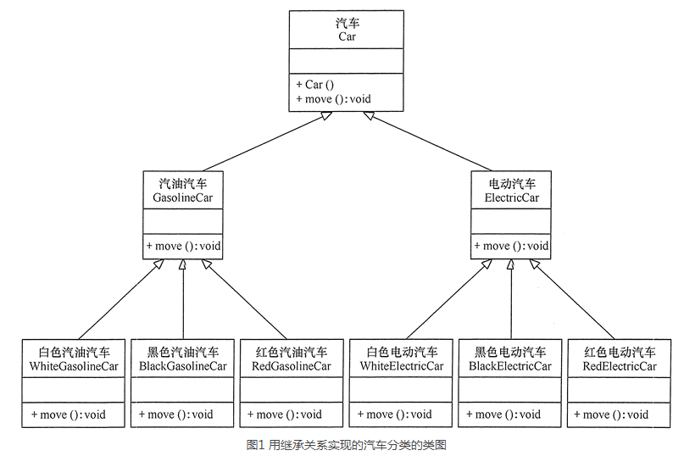
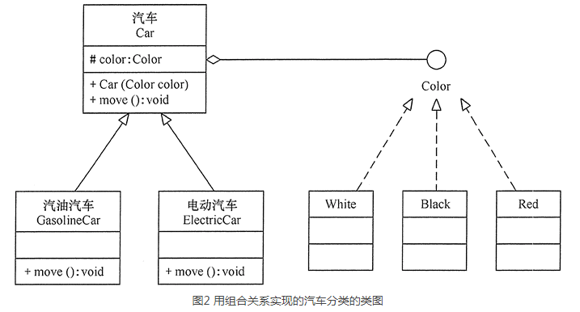
类关系
 | 依赖（虚线箭头）：人 手机 （人中的打电话方法参数是手机，表示用手机打电话）
 | 关联（实线）：老师 学生（类中互相持有实例引用，表示老师教的学生，学生被哪些老师教）
 | 聚合关系（实线空菱形）：has a关系，大学 老师（大学中有老师）
 | 组成关系（实线实菱形）：强聚合关系，头 嘴（头上有嘴，是头的一部分）
 | 泛华关系（实线空三角）：人-学生 人-老师（继承）
 | 实现关系（虚线空三角）：接口-实现

开闭原则：软件实体应当对扩展开放，对修改关闭
 | 接口抽象好之后，调用者只调用该接口做各种事，但接口的实现可以是多种的。即可以任意扩展实现接口，但抽象层不变。
 | 好处：只测试扩展部分即可，原逻辑都没有变化。

里氏替换原则：子类可以扩展父类的功能，但不能改变父类原有的功能。也就是说：子类继承父类时，除添加新的方法完成新增功能外，尽量不要重写父类的方法。
 |  | 父类实例出现的地方，子类都可以替换，不会有问题，因为子类同样具有父类的功能。

依赖倒置原则：高层模块不应该依赖低层模块，两者都应该依赖其抽象；抽象不应该依赖细节，细节应该依赖抽象。要面向接口编程，不要面向实现编程。
 |  | 编写代码调用时，调用抽象接口，而执行时，接口可以用不同的实现类实体来传入，执行不同行为。这样主流程依赖抽象接口，实现也依赖抽象接口。

单一职责原则：单一职责原则规定一个类应该有且仅有一个引起它变化的原因，否则类应该被拆分

接口隔离原则：要求程序员尽量将臃肿庞大的接口拆分成更小的和更具体的接口，让接口中只包含客户感兴趣的方法。一个类对另一个类的依赖应该建立在最小的接口上。
 |  | 不同功能的接口被同一实现类继承并实现，使用接口的人只拿对应接口调用，看不到其他功能。

迪米特法则：如果两个软件实体无须直接通信，那么就不应当发生直接的相互调用，可以通过第三方转发该调用。其目的是降低类之间的耦合度，提高模块的相对独立性。

合成复用原则：它要求在软件复用时，要尽量先使用组合或者聚合等关联关系来实现，其次才考虑使用继承关系来实现。如果要使用继承关系，则必须严格遵循里氏替换原则。

创建型模式
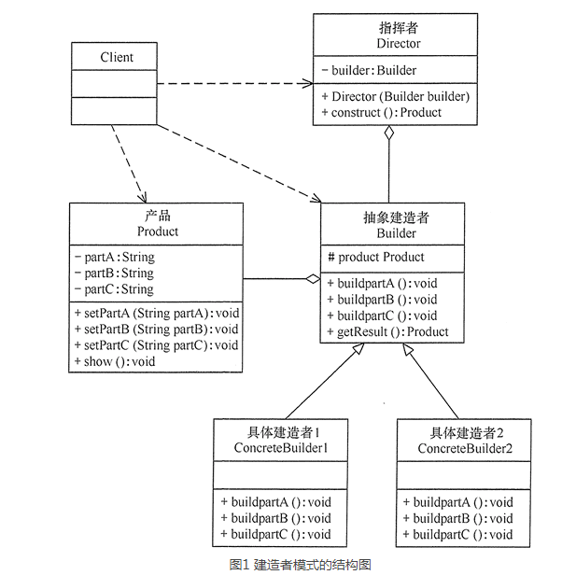
单例模式（Singleton）
 | 懒汉式单例（使用时创建）
 |  | 双检锁+自动回收
 |  |  | 双检锁：第一个判空不加锁，然后加锁后再判空，如果空则创建实例。这样有利于高并发访问性能。
 |  |  | 自动回收：做一个内部静态对象，在析构时将实例回收

 | 饿汉单例（上来就创建）
 |  | 静态局部变量实现：static Singleton instance;需要加锁，避免回收，但效率低下。
 |  | 类静态成员实现：弊端保证不了全局静态成员初始化顺序，可能全局静态A依赖单例时还没有创建，出现问题。
 |  | 增强版本（静态局部对象+全局对象辅助初始化）：用静态局部变量实现，但不加锁。做一个全局静态类对象，构造时调用instance进行构造。这样保证了main之前单线程初始化了静态局部变量。解决了高并发无锁，并且保证单例调用时已经存在。

原形模式（Prototype）
 | 有一个clone的interface，继承后实现clone方法赋值自己，可以快速创建对象（因为有的对象构造过程比较复杂，比如安装操作系统，抓镜像后直接clone更简单）
 | 深克隆，浅克隆

工厂方法模式（FactoryMethod）
 | 简单工厂模式：如果要创建的产品不多，只要一个工厂类就可以完成，这种模式叫“简单工厂模式”，它不属于 GoF 的 23 种经典设计模式，它的缺点是增加新产品时会违背“开闭原则”。
 | 工厂方法模式：具有抽象工厂和抽象产品，这样使用者直接使用抽象接口来创建。如果增加新的工厂和产品不影响原代码，满足开闭原则。
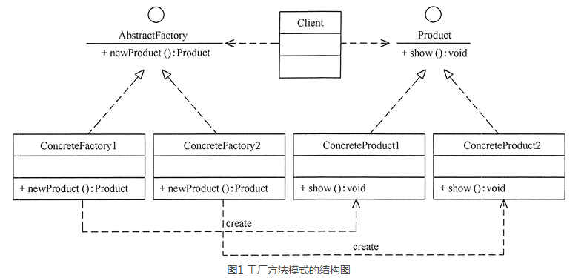

 | 扩展：当需要生成的产品不多且不会增加，一个具体工厂类就可以完成任务时，可删除抽象工厂类。这时工厂方法模式将退化到简单工厂模式

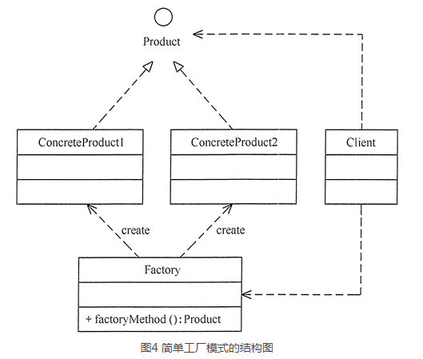

抽象工厂模式（AbstractFactory）
 | 抽象工厂模式是工厂方法模式的升级版本，工厂方法模式只生产一个等级的产品，而抽象工厂模式可生产多个等级的产品。
 | 一个工厂可以生产多类产品，成为产品族。
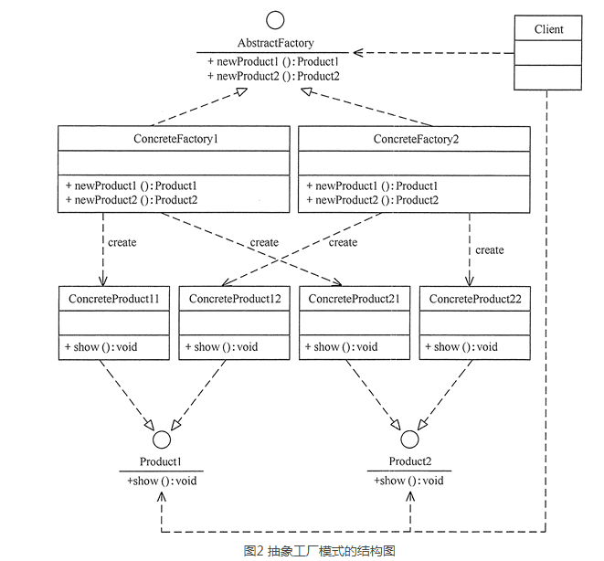

 |  | 扩展：当系统中只存在一个等级结构的产品时，抽象工厂模式将退化到工厂方法模式。

建造者模式（Builder）
 | 它是将一个复杂的对象分解为多个简单的对象，然后一步一步构建而成。它将变与不变相分离，即产品的组成部分是不变的，但每一部分是可以灵活选择的。
 | 建造者（Builder）模式和工厂模式的关注点不同：建造者模式注重零部件的组装过程，而工厂方法模式更注重零部件的创建过程，但两者可以结合使用。

 | 注：构建产品A,B,C是由buildpart来实现的，但整个产品的组成是Director调用Builder的抽象接口构建的，然后返回产品。

结构型模式
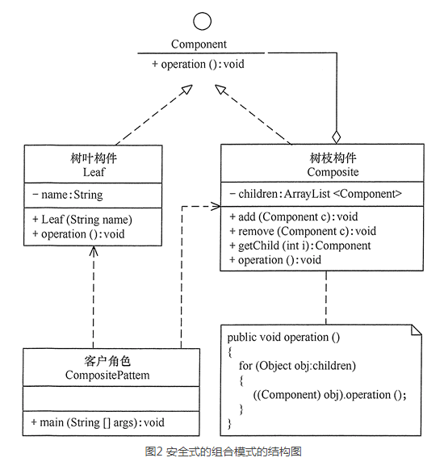
代理模式
 | 主题接口，被真实主题和代理主题继承，真实对象作为代理对象的组成，但不能传入，这样对真是主题进行了权限访问控制
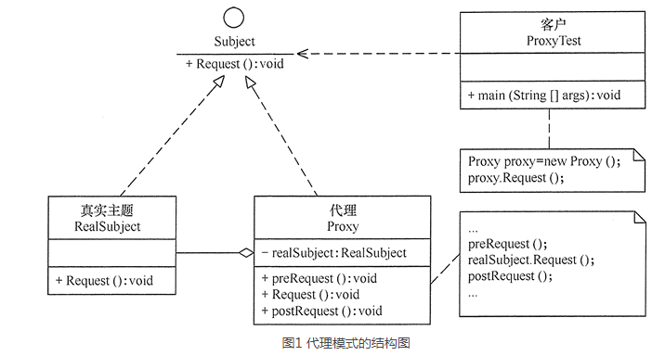

装饰模式
 | 组件接口，具体构件继承，抽象装饰继承（但可以传入具体构建，这个就是与代理模式的区别），具体装饰可以对原有构建接口进行增加功能

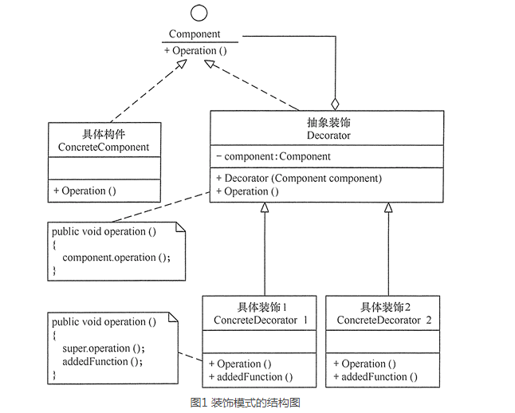

适配器模式

 | 类适配器
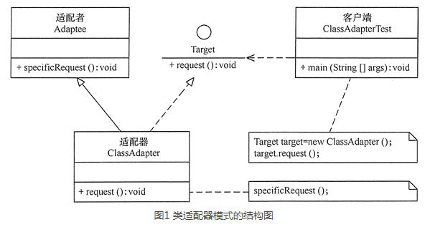

 | 对象适配器

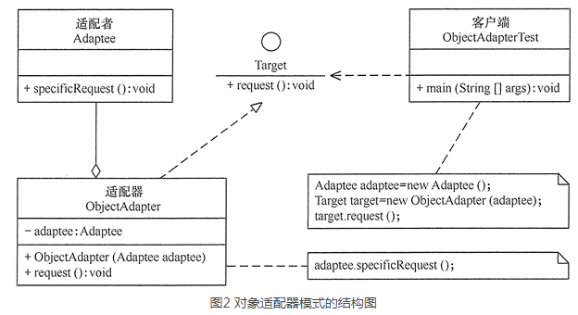

桥接模式

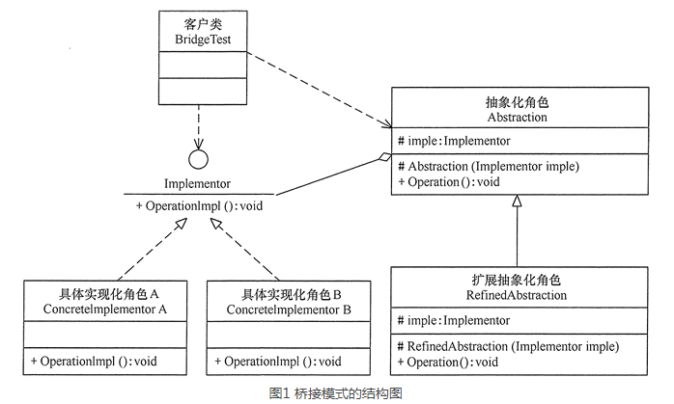

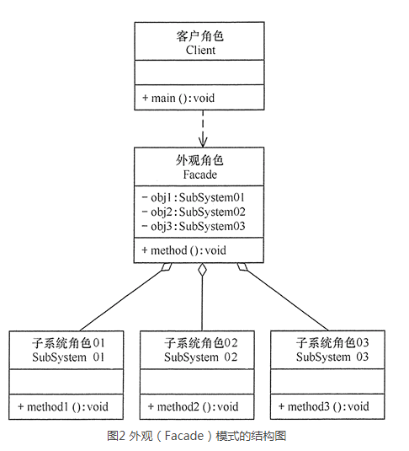
外观模式

享元模式

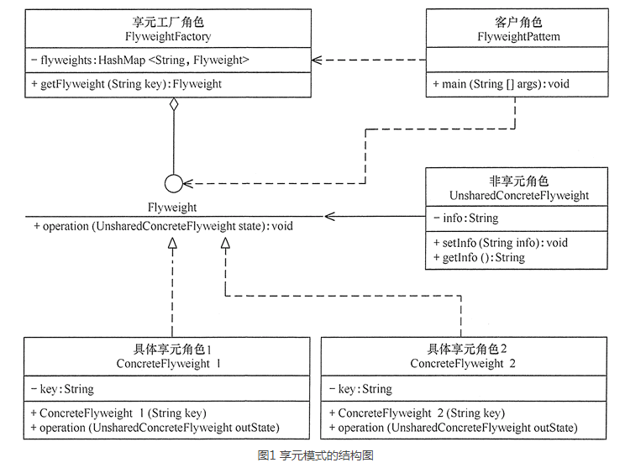

组合模式

 | 透明式组合模式

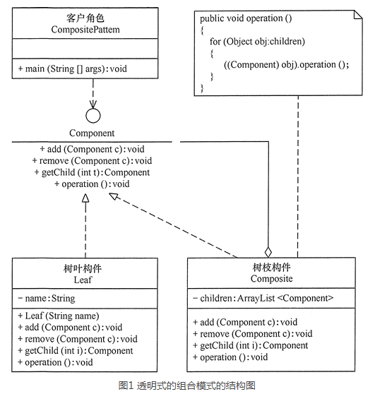

 | 安全式组合模式

行为型模式
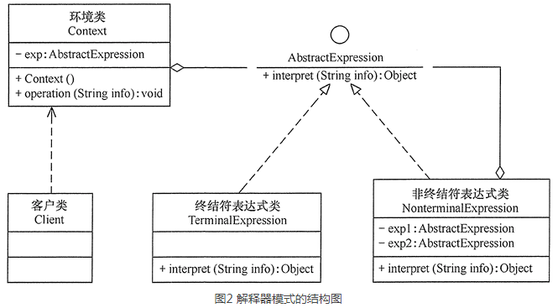
模板方法模式
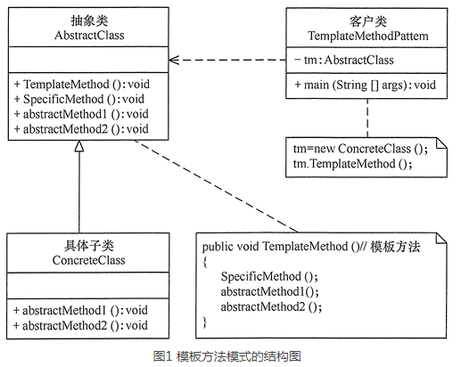

策略模式
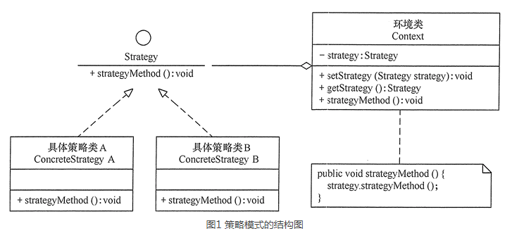

命令模式
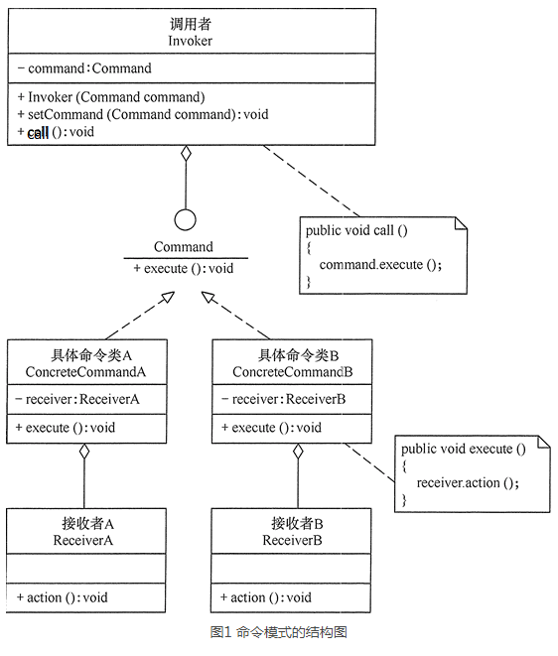

 |  | 扩展为组合命令模式
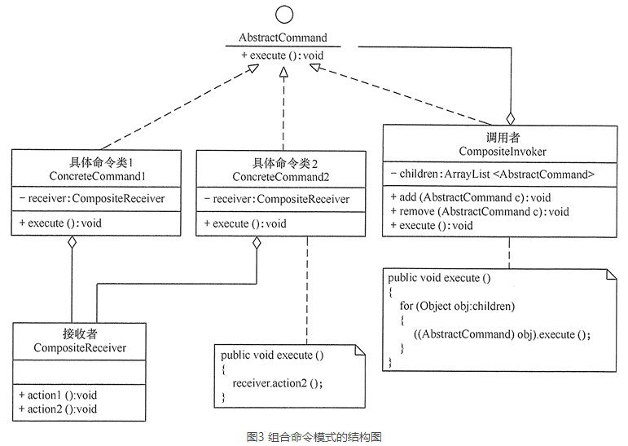

责任链模式

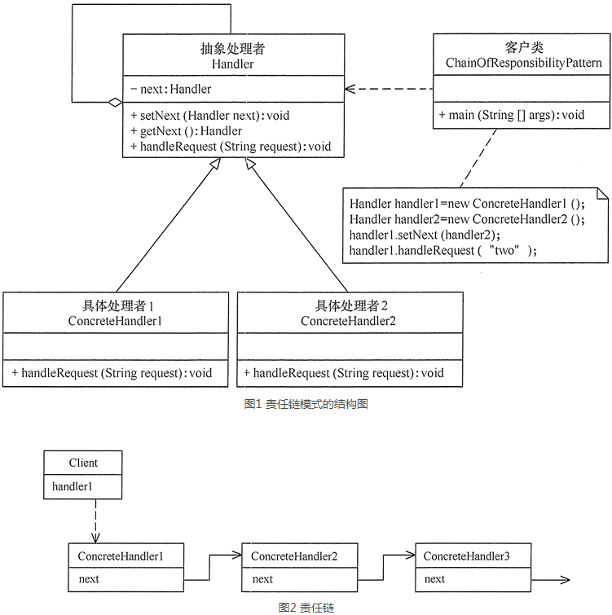

 |  | 扩展：
 |  |  |  | 职责链模式存在以下两种情况
 |  |  |  | 1.纯的职责链模式：一个请求必须被某一个处理者对象所接收，且一个具体处理者对某个请求的处理只能采用以下两种行为之一：自己处理（承担责任）；把责任推给下家处理。
 |  |  |  | 2.不纯的职责链模式：允许出现某一个具体处理者对象在承担了请求的一部分责任后又将剩余的责任传给下家的情况，且一个请求可以最终不被任何接收端对象所接收。

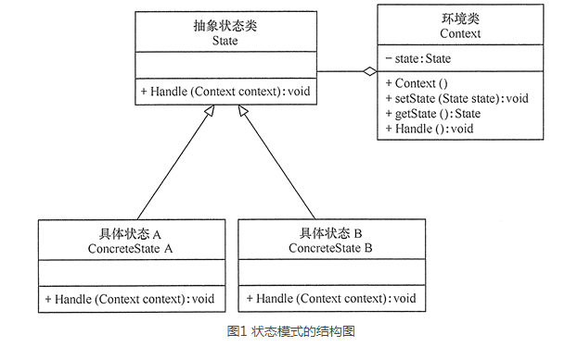
状态模式

 |  |  |  | 扩展：一般多个状态放到context中作为享元

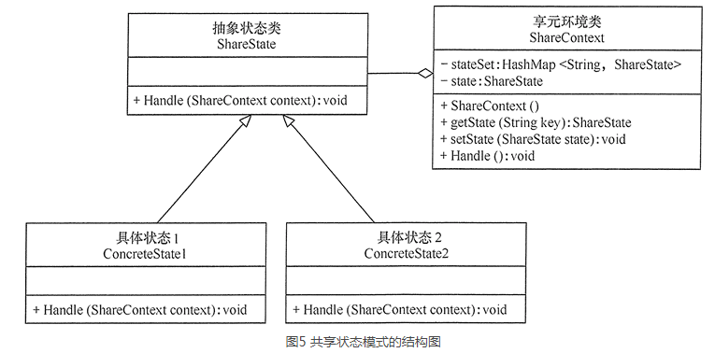

观察者模式

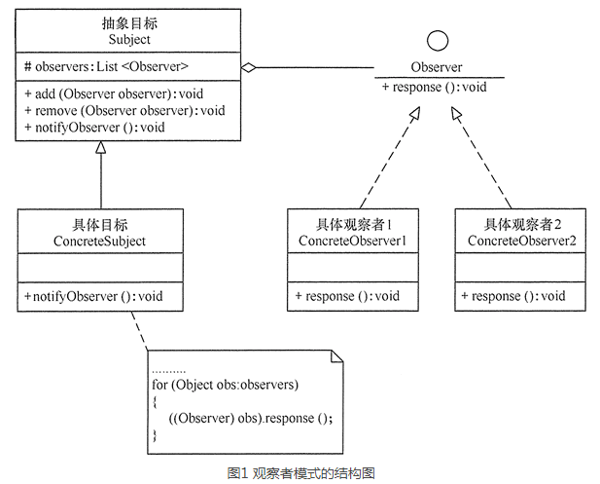

中介者模式

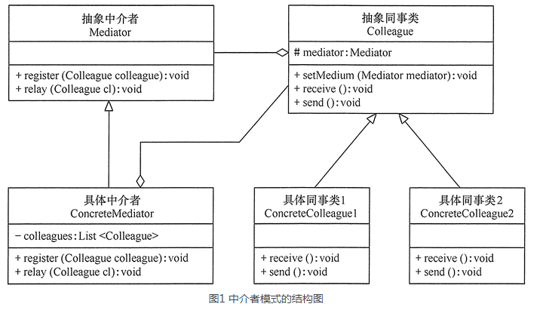

 |  |  | 扩展：一般中介者不定义成抽象，而是直接用单例

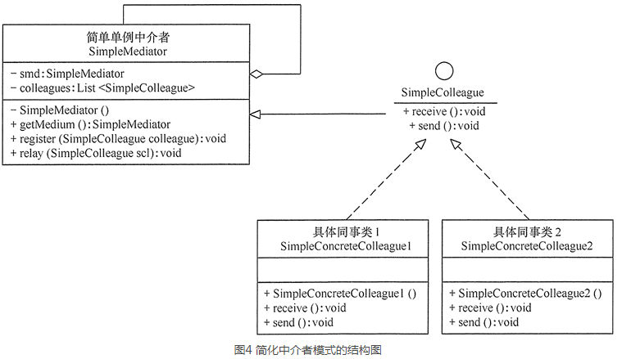

迭代器模式

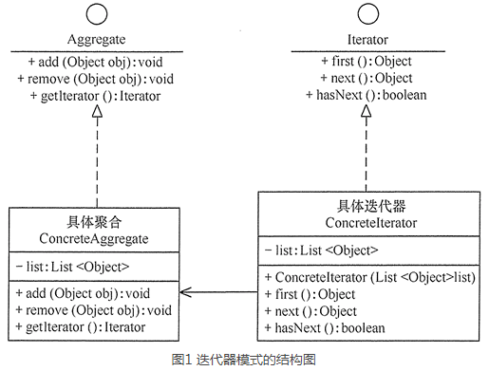

 |  |  | 扩展：与组合模式结合，可以通过迭代器对整棵树进行访问

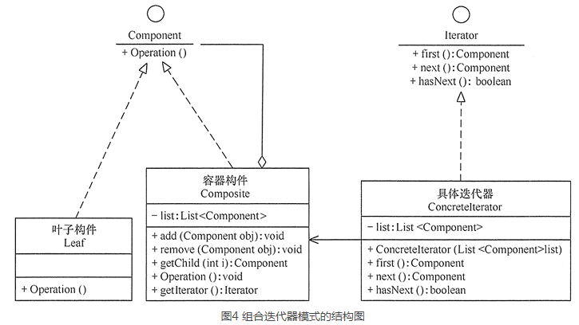

访问者模式

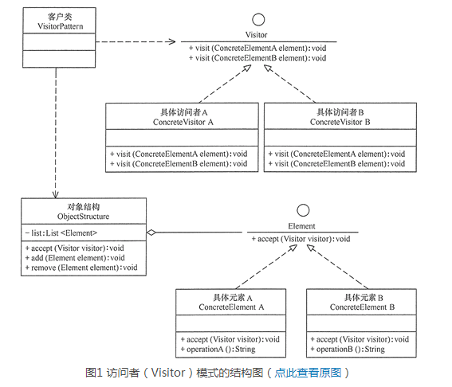

 |  |  | 扩展：可以在对象结构中与组合模式（树）和迭代器模式联合使用

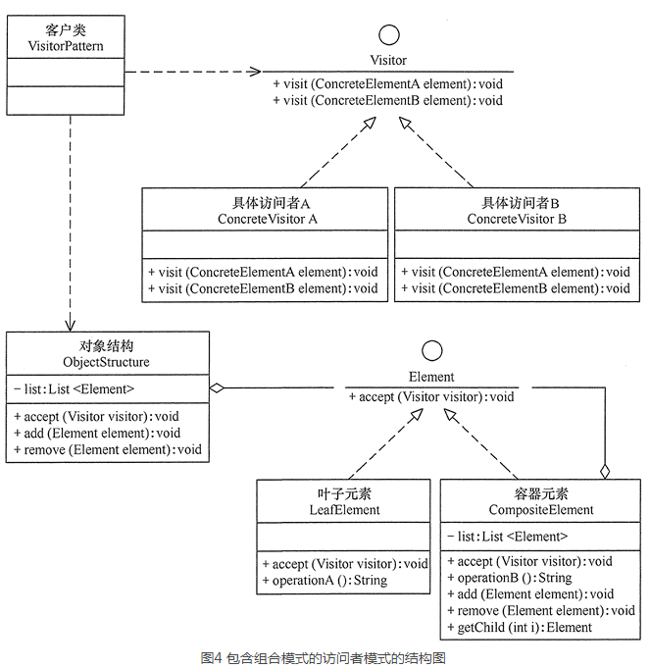

备忘录模式

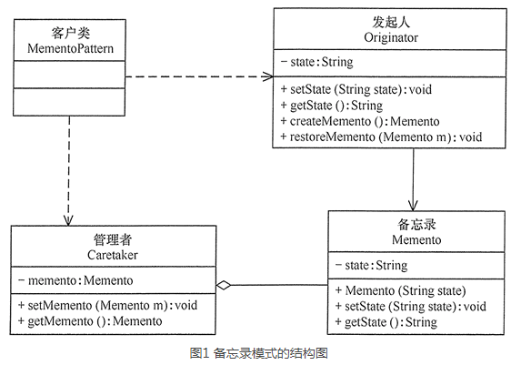

 | 扩张：用原形模式达到复制自己作为备忘录

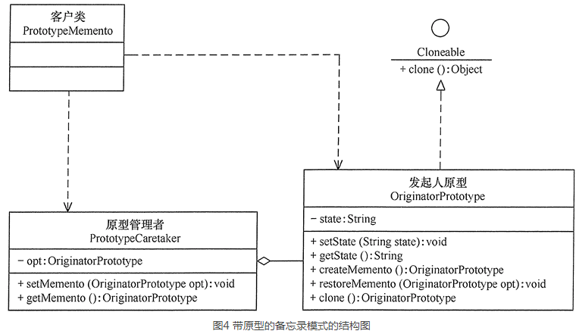

解释器模式

